Facteurs correctifs
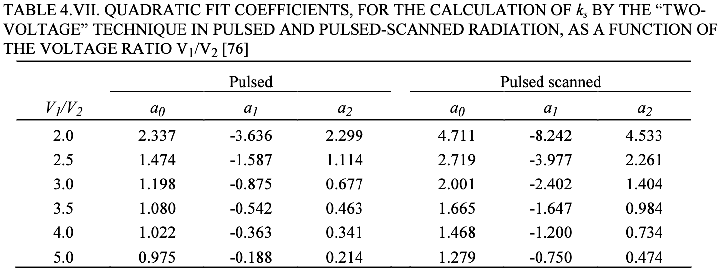
T mes (°C) |  |  | P0 (hPa) | 1013.25 |  |  | Pré irradiation + zéro électromètre à chaque changement de tension CI
P mes (hPa) |  |  | T0 (°C) | 20
kTP | #DIV/0!

Mesures ROOS

 | X6 |  |  |  | X23
Tension (V) | 400 | 100 | -400 | -100 | 400 | 100 | -400 | -100
Charge 1 (nC)
Charge 2 (nC)
Charge 3 (nC)
Charge moyenne (nC) | #DIV/0! | #DIV/0! | #DIV/0! | #DIV/0! | #DIV/0! | #DIV/0! | #DIV/0! | #DIV/0!
krec | #DIV/0! |  |  |  | #DIV/0!
kpol 400 V | #DIV/0! |  |  |  | #DIV/0!
kpol 100 V | #DIV/0! |  |  |  | #DIV/0!

 |  |  |  |  |  |  |  |  | V1/V2 | a0 | a1 | a2
 |  |  |  |  |  |  |  |  | 4 | 1.022 | -0.363 | 0.341

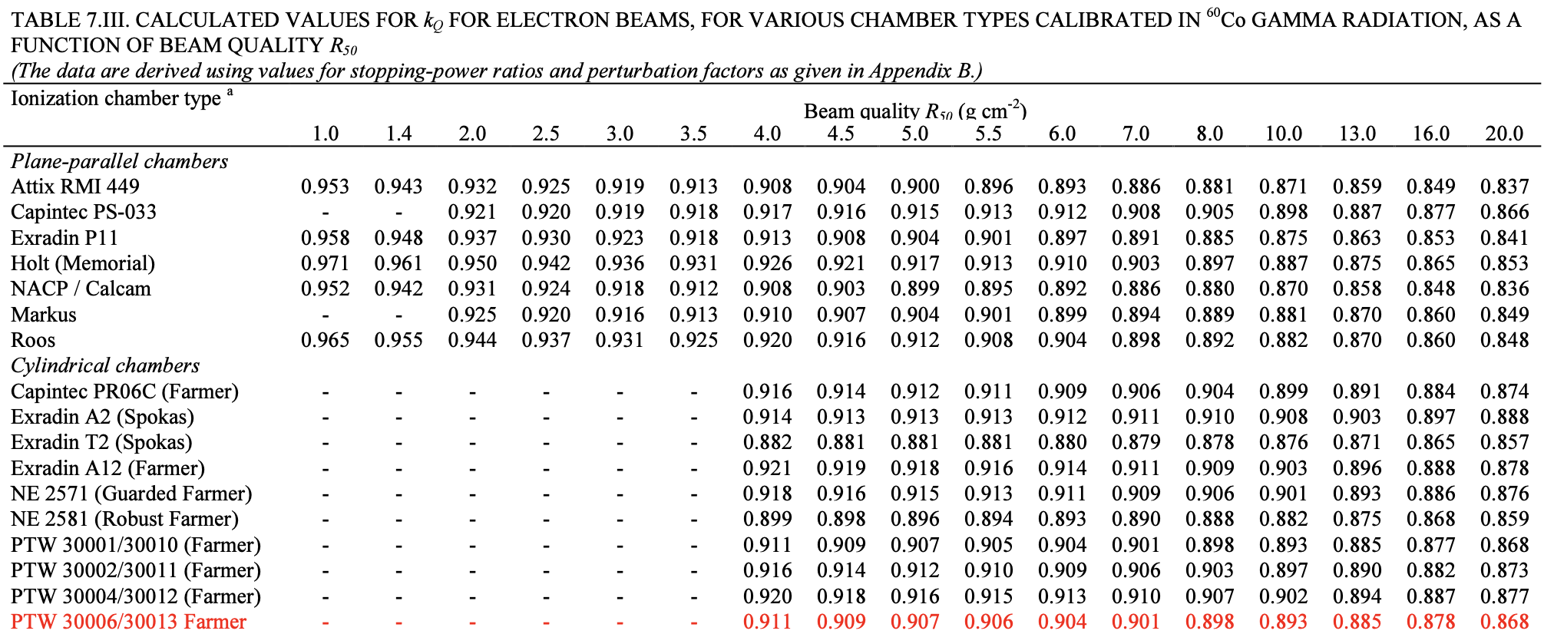
R50 (g/cm2) | kQ |  | Energie (MeV) | R50 | kQ
4 | 0.911 |  | 6 | 2.28
4.5 | 0.909 |  | 9 | 3.55
5 | 0.907 |  | 12 | 4.99 | 0.907
5.5 | 0.906 |  | 15 | 6.28 | 0.903
6 | 0.904 |  | 18 | 7.48 | 0.9
7 | 0.901
8 | 0.898 |  | Passage de la chambre cylindrique de référence à la chambre plate à calibrer
10 | 0.893
13 | 0.885
16 | 0.878
20 | 0.868

R50 (g/cm2) | kQQint |  | Energie (MeV) | R50 | kQQint
1 | 1.078 |  | 6 | 2.28 | 1.05
1.4 | 1.068 |  | 9 | 3.55 | 1.0319
2 | 1.055 |  | 12 | 4.99 | 1.008
2.5 | 1.047 |  | 15 | 6.28 | 1.004
3 | 1.04 |  | 18 | 7.48 | 1
3.5 | 1.034
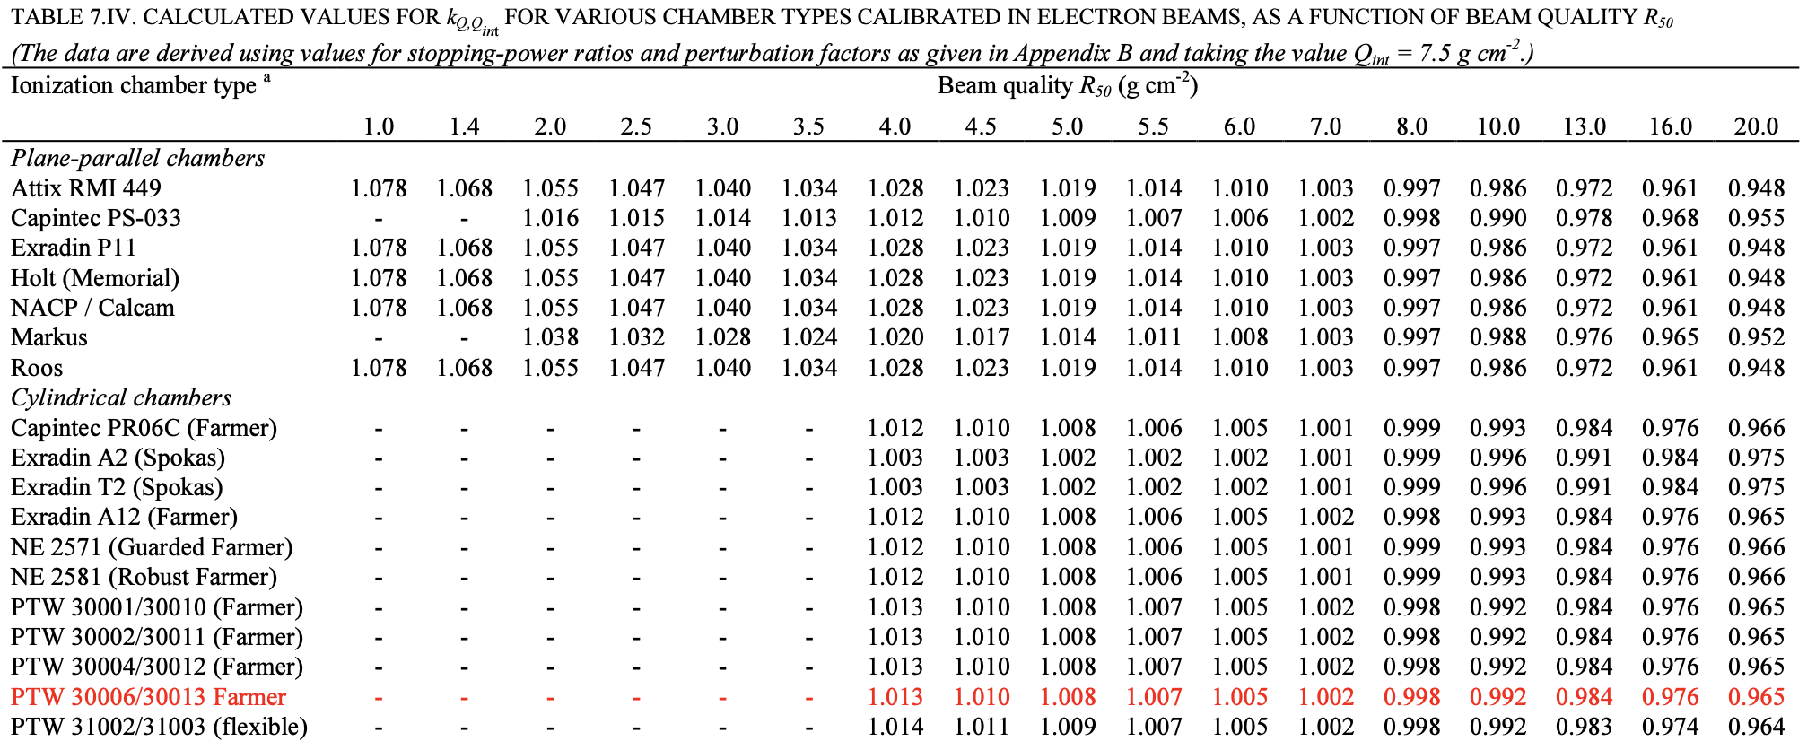
4 | 1.013 |  | A partir du coefficient d'étalonnage du LNHB pour le faisceau de 18 MeV puis application du kQ,Qint
4.5 | 1.01
5 | 1.008
5.5 | 1.007
6 | 1.005
7 | 1.002
8 | 0.998
10 | 0.992
13 | 0.984
16 | 0.976
20 | 0.965

